001
【項番001:確認内容】
 | ・正常に終了すること
 | ・テーブルデータのCSVファイル出力されること
 | ・メニュー画面に"処理が正常に終了しました"と表示されること

 |  | 社員情報
 |  | t_employee_datas
 |  | user_id | emp_nm_kanji_lastname | emp_nm_kanji_name | emp_nm_kana_lastname | emp_nm_kana_name | gender | date_of_birth | date_of_birth_dsp_flg | joined_date | blood_type | mail_address1 | mail_address2 | tel1 | tel1_dsp_flg | tel2 | tel2_dsp_flg | zip_code | address | address_dsp_flg | nearest_st_line | nearest_st_name | term_identification | access_token | post_cd | company_cd | division_cd | encryption_password | password_change_flag | user_authority | tel_book_public_flg | notices | delete_flg | create_user | create_date | update_user | update_date
 |  | 0034 | 井手 | 亮輔 | イデ | リョウスケ | 1 | 1979-08-27 | 0 | 2000-01-01 | 1 | r-ide@wiss1.co.jp |  | 08093528195 | 0 |  | 0 | 2400023 | 神奈川県横浜市 | 0 | JR横須賀線 | 保土ヶ谷駅 |  |  | 0004 | 0001 | 0007 | 7c222fb2927d828af22f592134e8932480637c0d | 1 | 2 | 0 |  | 0 | 0034 | 2020-09-25 15:53:07.125113 | 0034 | 2020-09-25 15:53:07.125113

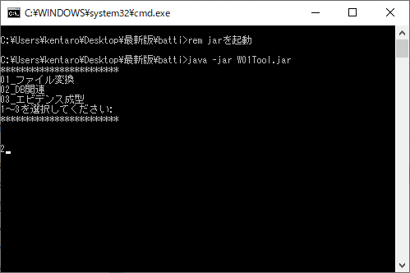

02_DB関連

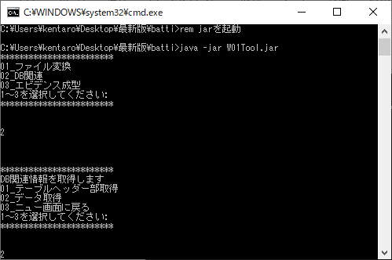

02_データ取得

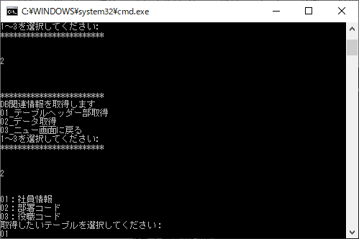

01_社員情報

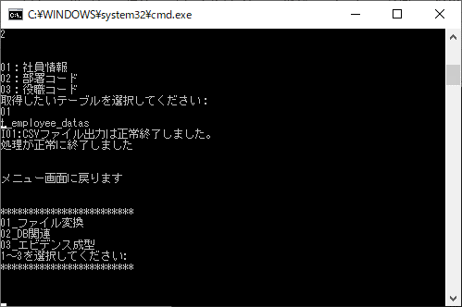

・正常に終了すること
・メニュー画面に"処理が正常に終了しました"と表示されること

・テーブルデータのCSVファイル出力されること

 | 【ファイル名】 | t_employee_datas_data_20201020210619.csv
 | 【ヘッダー】 | user_id,emp_nm_kanji_lastname,emp_nm_kanji_name,emp_nm_kana_lastname,emp_nm_kana_name,gender,date_of_birth,date_of_birth_dsp_flg,joined_date,blood_type,mail_address1,mail_address2,tel1,tel1_dsp_flg,tel2,tel2_dsp_flg,zip_code,address,address_dsp_flg,nearest_st_line,nearest_st_name,term_identification,access_token,post_cd,company_cd,division_cd,encryption_password,password_change_flag,user_authority,tel_book_public_flg,notices,delete_flg,create_user,create_date,update_user,update_date
 | 【データ】 | 0034,井手,亮輔,イデ,リョウスケ,1,1979-08-27,0,2000-01-01,1,r-ide@wiss1.co.jp,null,08093528195,0,null,0,2400023,神奈川県横浜市,0,JR横須賀線,保土ヶ谷駅,null,null,0004,0001,0007,7c222fb2927d828af22f592134e8932480637c0d,1,2,0,null,0,0034,2020-09-25 15:53:07.125113,0034,2020-09-25 15:53:07.125113
TBLのデータとCSVファイル出力されたデータの整合性の確認

 | ■比較
 | 【ファイル出力】 | user_id,emp_nm_kanji_lastname,emp_nm_kanji_name,emp_nm_kana_lastname,emp_nm_kana_name,gender,date_of_birth,date_of_birth_dsp_flg,joined_date,blood_type,mail_address1,mail_address2,tel1,tel1_dsp_flg,tel2,tel2_dsp_flg,zip_code,address,address_dsp_flg,nearest_st_line,nearest_st_name,term_identification,access_token,post_cd,company_cd,division_cd,encryption_password,password_change_flag,user_authority,tel_book_public_flg,notices,delete_flg,create_user,create_date,update_user,update_date
 | 【TBL】 | user_id,emp_nm_kanji_lastname,emp_nm_kanji_name,emp_nm_kana_lastname,emp_nm_kana_name,gender,date_of_birth,date_of_birth_dsp_flg,joined_date,blood_type,mail_address1,mail_address2,tel1,tel1_dsp_flg,tel2,tel2_dsp_flg,zip_code,address,address_dsp_flg,nearest_st_line,nearest_st_name,term_identification,access_token,post_cd,company_cd,division_cd,encryption_password,password_change_flag,user_authority,tel_book_public_flg,notices,delete_flg,create_user,create_date,update_user,update_date
 | 【ファイル出力】 | 0034,井手,亮輔,イデ,リョウスケ,1,1979-08-27,0,2000-01-01,1,r-ide@wiss1.co.jp,null,08093528195,0,null,0,2400023,神奈川県横浜市,0,JR横須賀線,保土ヶ谷駅,null,null,0004,0001,0007,7c222fb2927d828af22f592134e8932480637c0d,1,2,0,null,0,0034,2020-09-25 15:53:07.125113,0034,2020-09-25 15:53:07.125113
 | 【TBL】 | 0034,井手,亮輔,イデ,リョウスケ,1,1979-08-27,0,2000-01-01,1,r-ide@wiss1.co.jp,,08093528195,0,,0,2400023,神奈川県横浜市,0,JR横須賀線,保土ヶ谷駅,,,0004,0001,0007,7c222fb2927d828af22f592134e8932480637c0d,1,2,0,,0,0034,2020-09-25 15:53:07.125113,0034,2020-09-25 15:53:07.125113

 | ■整合性
 | 【ヘッダー】 | TRUE | ⇒83行目と84行目を機械的に比較
 | 【データ】 | FALSE | ⇒83行目と84行目を機械的に比較
”FALSE”となったため下記の調査を行い原因を特定

 | 【ファイル出力】 | user_id | emp_nm_kanji_lastname | emp_nm_kanji_name | emp_nm_kana_lastname | emp_nm_kana_name | gender | date_of_birth | date_of_birth_dsp_flg | joined_date | blood_type | mail_address1 | mail_address2 | tel1 | tel1_dsp_flg | tel2 | tel2_dsp_flg | zip_code | address | address_dsp_flg | nearest_st_line | nearest_st_name | term_identification | access_token | post_cd | company_cd | division_cd | encryption_password | password_change_flag | user_authority | tel_book_public_flg | notices | delete_flg | create_user | create_date | update_user | update_date
 | 【TBL】 | user_id | emp_nm_kanji_lastname | emp_nm_kanji_name | emp_nm_kana_lastname | emp_nm_kana_name | gender | date_of_birth | date_of_birth_dsp_flg | joined_date | blood_type | mail_address1 | mail_address2 | tel1 | tel1_dsp_flg | tel2 | tel2_dsp_flg | zip_code | address | address_dsp_flg | nearest_st_line | nearest_st_name | term_identification | access_token | post_cd | company_cd | division_cd | encryption_password | password_change_flag | user_authority | tel_book_public_flg | notices | delete_flg | create_user | create_date | update_user | update_date
 | 【ファイル出力】 | 0034 | 井手 | 亮輔 | イデ | リョウスケ | 1 | 1979-08-27 | 0 | 2000-01-01 | 1 | r-ide@wiss1.co.jp | null | 08093528195 | 0 | null | 0 | 2400023 | 神奈川県横浜市 | 0 | JR横須賀線 | 保土ヶ谷駅 | null | null | 0004 | 0001 | 0007 | 7c222fb2927d828af22f592134e8932480637c0d | 1 | 2 | 0 | null | 0 | 0034 | 2020-10-22 22:56:55.792075 | 0034 | 2020-10-22 22:56:55.792075
 | 【TBL】 | 0034 | 井手 | 亮輔 | イデ | リョウスケ | 1 | 1979-08-27 | 0 | 2000-01-01 | 1 | r-ide@wiss1.co.jp |  | 08093528195 | 0 |  | 0 | 2400023 | 神奈川県横浜市 | 0 | JR横須賀線 | 保土ヶ谷駅 |  |  | 0004 | 0001 | 0007 | 7c222fb2927d828af22f592134e8932480637c0d | 1 | 2 | 0 |  | 0 | 0034 | 2020-09-25 15:53:07.125113 | 0034 | 2020-09-25 15:53:07.125113
 | 【ヘッダー】 | TRUE | TRUE | TRUE | TRUE | TRUE | TRUE | TRUE | TRUE | TRUE | TRUE | TRUE | TRUE | TRUE | TRUE | TRUE | TRUE | TRUE | TRUE | TRUE | TRUE | TRUE | TRUE | TRUE | TRUE | TRUE | TRUE | TRUE | TRUE | TRUE | TRUE | TRUE | TRUE | TRUE | TRUE | TRUE | TRUE
 | 【データ】 | TRUE | TRUE | TRUE | TRUE | TRUE | TRUE | TRUE | TRUE | TRUE | TRUE | TRUE | FALSE | TRUE | TRUE | FALSE | TRUE | TRUE | TRUE | TRUE | TRUE | TRUE | FALSE | FALSE | TRUE | TRUE | TRUE | TRUE | TRUE | TRUE | TRUE | FALSE | TRUE | TRUE | FALSE | TRUE | FALSE

ファイル出力される際、項目が空白だと「null」と表記されるため差が発生する。

TBLデータ ＝ CSVファイル出力データ
のため検証結果「OK」

002
【項番002:確認内容】
 | ・正常に終了すること
 | ・テーブルデータのCSVファイル出力されること
 | ・メニュー画面に"処理が正常に終了しました"と表示されること

 |  | 部署コード
 |  | division_code
 |  | cd_id | company_cd | division_cd | division_nm | delete_flg | create_user | create_date | update_user | update_date
 |  | 0002 | 0001 | 0001 | 経営管理本部／総務部 | 0 | 0034 | 2020-09-25 15:53:07.16182 | 0034 | 2020-09-25 15:53:07.16182
 |  | 0002 | 0001 | 0002 | 経営管理本部／経理部 | 0 | 0034 | 2020-09-25 15:53:07.183016 | 0034 | 2020-09-25 15:53:07.183016
 |  | 0002 | 0001 | 0003 | 経営管理本部／庶務部 | 0 | 0034 | 2020-09-25 15:53:07.205589 | 0034 | 2020-09-25 15:53:07.205589
 |  | 0002 | 0001 | 0004 | 営業本部／営業事業部 | 0 | 0034 | 2020-09-25 15:53:07.227723 | 0034 | 2020-09-25 15:53:07.227723
 |  | 0002 | 0001 | 0005 | 営業本部／海外事業部 | 0 | 0034 | 2020-09-25 15:53:07.249416 | 0034 | 2020-09-25 15:53:07.249416
 |  | 0002 | 0001 | 0006 | 営業本部／検証事業部 | 0 | 0034 | 2020-09-25 15:53:07.273092 | 0034 | 2020-09-25 15:53:07.273092
 |  | 0002 | 0001 | 0007 | ソフトウェア技術本部／SIソリューション事業部 | 0 | 0034 | 2020-09-25 15:53:07.297245 | 0034 | 2020-09-25 15:53:07.297245
 |  | 0002 | 0001 | 0008 | ソフトウェア技術本部／先端テクノロジー事業部 | 0 | 0034 | 2020-09-25 15:53:07.321729 | 0034 | 2020-09-25 15:53:07.321729
 |  | 0002 | 0001 | 0009 | ソフトウェア技術本部／インフラ事業部 | 0 | 0034 | 2020-09-25 15:53:07.349066 | 0034 | 2020-09-25 15:53:07.349066
 |  | 0002 | 0001 | 0010 | SE部／ソリューション部 | 0 | 0034 | 2020-09-25 15:53:07.37008 | 0034 | 2020-09-25 15:53:07.37008

02_DB関連

02_データ取得



02_部署コード



・正常に終了すること
・メニュー画面に"処理が正常に終了しました"と表示されること

・テーブルデータのCSVファイル出力されること

 | 【ファイル名】 | division_code_data_20201020213525.csv
 | 【ヘッダー】 | cd_id,company_cd,division_cd,division_nm,delete_flg,create_user,create_date,update_user,update_date
 | 【データ】 | 0002,0001,0001,経営管理本部／総務部,0,0034,2020-09-25 15:53:07.16182,0034,2020-09-25 15:53:07.16182
 |  | 0002,0001,0002,経営管理本部／経理部,0,0034,2020-09-25 15:53:07.183016,0034,2020-09-25 15:53:07.183016
 |  | 0002,0001,0003,経営管理本部／庶務部,0,0034,2020-09-25 15:53:07.205589,0034,2020-09-25 15:53:07.205589
 |  | 0002,0001,0004,営業本部／営業事業部,0,0034,2020-09-25 15:53:07.227723,0034,2020-09-25 15:53:07.227723
 |  | 0002,0001,0005,営業本部／海外事業部,0,0034,2020-09-25 15:53:07.249416,0034,2020-09-25 15:53:07.249416
 |  | 0002,0001,0006,営業本部／検証事業部,0,0034,2020-09-25 15:53:07.273092,0034,2020-09-25 15:53:07.273092
 |  | 0002,0001,0007,ソフトウェア技術本部／SIソリューション事業部,0,0034,2020-09-25 15:53:07.297245,0034,2020-09-25 15:53:07.297245
 |  | 0002,0001,0008,ソフトウェア技術本部／先端テクノロジー事業部,0,0034,2020-09-25 15:53:07.321729,0034,2020-09-25 15:53:07.321729
 |  | 0002,0001,0009,ソフトウェア技術本部／インフラ事業部,0,0034,2020-09-25 15:53:07.349066,0034,2020-09-25 15:53:07.349066
 |  | 0002,0001,0010,SE部／ソリューション部,0,0034,2020-09-25 15:53:07.37008,0034,2020-09-25 15:53:07.37008
TBLのデータとCSVファイル出力されたデータの整合性の確認
 | ■比較
 | 【ファイル出力】 | cd_id,company_cd,division_cd,division_nm,delete_flg,create_user,create_date,update_user,update_date
 | 【TBL】 | cd_id,company_cd,division_cd,division_nm,delete_flg,create_user,create_date,update_user,update_date
 | 【ファイル出力】 | 0002,0001,0001,経営管理本部／総務部,0,0034,2020-09-25 15:53:07.16182,0034,2020-09-25 15:53:07.16182
 |  | 0002,0001,0002,経営管理本部／経理部,0,0034,2020-09-25 15:53:07.183016,0034,2020-09-25 15:53:07.183016
 |  | 0002,0001,0003,経営管理本部／庶務部,0,0034,2020-09-25 15:53:07.205589,0034,2020-09-25 15:53:07.205589
 |  | 0002,0001,0004,営業本部／営業事業部,0,0034,2020-09-25 15:53:07.227723,0034,2020-09-25 15:53:07.227723
 |  | 0002,0001,0005,営業本部／海外事業部,0,0034,2020-09-25 15:53:07.249416,0034,2020-09-25 15:53:07.249416
 |  | 0002,0001,0006,営業本部／検証事業部,0,0034,2020-09-25 15:53:07.273092,0034,2020-09-25 15:53:07.273092
 |  | 0002,0001,0007,ソフトウェア技術本部／SIソリューション事業部,0,0034,2020-09-25 15:53:07.297245,0034,2020-09-25 15:53:07.297245
 |  | 0002,0001,0008,ソフトウェア技術本部／先端テクノロジー事業部,0,0034,2020-09-25 15:53:07.321729,0034,2020-09-25 15:53:07.321729
 |  | 0002,0001,0009,ソフトウェア技術本部／インフラ事業部,0,0034,2020-09-25 15:53:07.349066,0034,2020-09-25 15:53:07.349066
 |  | 0002,0001,0010,SE部／ソリューション部,0,0034,2020-09-25 15:53:07.37008,0034,2020-09-25 15:53:07.37008
 | 【TBL】 | 0002,0001,0001,経営管理本部／総務部,0,0034,2020-09-25 15:53:07.16182,0034,2020-09-25 15:53:07.16182
 |  | 0002,0001,0002,経営管理本部／経理部,0,0034,2020-09-25 15:53:07.183016,0034,2020-09-25 15:53:07.183016
 |  | 0002,0001,0003,経営管理本部／庶務部,0,0034,2020-09-25 15:53:07.205589,0034,2020-09-25 15:53:07.205589
 |  | 0002,0001,0004,営業本部／営業事業部,0,0034,2020-09-25 15:53:07.227723,0034,2020-09-25 15:53:07.227723
 |  | 0002,0001,0005,営業本部／海外事業部,0,0034,2020-09-25 15:53:07.249416,0034,2020-09-25 15:53:07.249416
 |  | 0002,0001,0006,営業本部／検証事業部,0,0034,2020-09-25 15:53:07.273092,0034,2020-09-25 15:53:07.273092
 |  | 0002,0001,0007,ソフトウェア技術本部／SIソリューション事業部,0,0034,2020-09-25 15:53:07.297245,0034,2020-09-25 15:53:07.297245
 |  | 0002,0001,0008,ソフトウェア技術本部／先端テクノロジー事業部,0,0034,2020-09-25 15:53:07.321729,0034,2020-09-25 15:53:07.321729
 |  | 0002,0001,0009,ソフトウェア技術本部／インフラ事業部,0,0034,2020-09-25 15:53:07.349066,0034,2020-09-25 15:53:07.349066
 |  | 0002,0001,0010,SE部／ソリューション部,0,0034,2020-09-25 15:53:07.37008,0034,2020-09-25 15:53:07.37008

 | ■整合性
 | 【ヘッダー】 | TRUE | ⇒99行目と100行目を機械的に比較
 | 【データ】 | TRUE | ⇒101行目と111行目を機械的に比較
 |  | TRUE | ⇒102行目と112行目を機械的に比較
 |  | TRUE | ⇒103行目と113行目を機械的に比較
 |  | TRUE | ⇒104行目と114行目を機械的に比較
 |  | TRUE | ⇒105行目と115行目を機械的に比較
 |  | TRUE | ⇒106行目と116行目を機械的に比較
 |  | TRUE | ⇒107行目と117行目を機械的に比較
 |  | TRUE | ⇒108行目と118行目を機械的に比較
 |  | TRUE | ⇒109行目と119行目を機械的に比較
 |  | TRUE | ⇒110行目と120行目を機械的に比較

TBLデータ ＝ CSVファイル出力データ
のため検証結果「OK」

003
【項番003:確認内容】
 | ・正常に終了すること
 | ・テーブルデータのCSVファイル出力されること
 | ・メニュー画面に"処理が正常に終了しました"と表示されること

 |  | 役職コード
 |  | post_code
 |  | cd_id | company_cd | post_cd | post_nm | delete_flg | create_user | create_date | update_user | update_date
 |  | 0003 | 0001 | 0001 | 代表取締役社長 | 0 | 0034 | 2020-09-25 15:53:07.403288 | 0034 | 2020-09-25 15:53:07.403288
 |  | 0003 | 0001 | 0002 | 常務取締役／本部長 | 0 | 0034 | 2020-09-25 15:53:07.425087 | 0034 | 2020-09-25 15:53:07.425087
 |  | 0003 | 0001 | 0003 | 取締役／事業部長 | 0 | 0034 | 2020-09-25 15:53:07.446172 | 0034 | 2020-09-25 15:53:07.446172
 |  | 0003 | 0001 | 0004 | 執行役／事業部長 | 0 | 0034 | 2020-09-25 15:53:07.467524 | 0034 | 2020-09-25 15:53:07.467524
 |  | 0003 | 0001 | 0005 | 執行役 | 0 | 0034 | 2020-09-25 15:53:07.485256 | 0034 | 2020-09-25 15:53:07.485256
 |  | 0003 | 0001 | 0006 | 副事業部長 | 0 | 0034 | 2020-09-25 15:53:07.501666 | 0034 | 2020-09-25 15:53:07.501666
 |  | 0003 | 0001 | 0007 | 部長 | 0 | 0034 | 2020-09-25 15:53:07.51823 | 0034 | 2020-09-25 15:53:07.51823
 |  | 0003 | 0001 | 0008 | 課長 | 0 | 0034 | 2020-09-25 15:53:07.533974 | 0034 | 2020-09-25 15:53:07.533974
 |  | 0003 | 0001 | 0009 | 課長代理 | 0 | 0034 | 2020-09-25 15:53:07.550273 | 0034 | 2020-09-25 15:53:07.550273
 |  | 0003 | 0001 | 0010 | 主任 | 0 | 0034 | 2020-09-25 15:53:07.566451 | 0034 | 2020-09-25 15:53:07.566451

02_DB関連

02_データ取得



03_役職コード

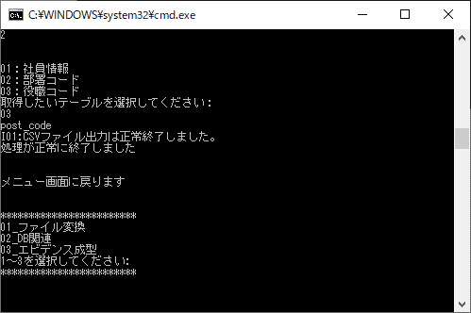

・正常に終了すること
・メニュー画面に"処理が正常に終了しました"と表示されること

・テーブルデータのCSVファイル出力されること

 | 【ファイル名】 | post_code_data_20201020215007.csv
 | 【ヘッダー】 | cd_id,company_cd,post_cd,post_nm,delete_flg,create_user,create_date,update_user,update_date
 | 【データ】 | 0003,0001,0001,代表取締役社長,0,0034,2020-09-25 15:53:07.403288,0034,2020-09-25 15:53:07.403288
 |  | 0003,0001,0002,常務取締役／本部長,0,0034,2020-09-25 15:53:07.425087,0034,2020-09-25 15:53:07.425087
 |  | 0003,0001,0003,取締役／事業部長,0,0034,2020-09-25 15:53:07.446172,0034,2020-09-25 15:53:07.446172
 |  | 0003,0001,0004,執行役／事業部長,0,0034,2020-09-25 15:53:07.467524,0034,2020-09-25 15:53:07.467524
 |  | 0003,0001,0005,執行役,0,0034,2020-09-25 15:53:07.485256,0034,2020-09-25 15:53:07.485256
 |  | 0003,0001,0006,副事業部長,0,0034,2020-09-25 15:53:07.501666,0034,2020-09-25 15:53:07.501666
 |  | 0003,0001,0007,部長,0,0034,2020-09-25 15:53:07.51823,0034,2020-09-25 15:53:07.51823
 |  | 0003,0001,0008,課長,0,0034,2020-09-25 15:53:07.533974,0034,2020-09-25 15:53:07.533974
 |  | 0003,0001,0009,課長代理,0,0034,2020-09-25 15:53:07.550273,0034,2020-09-25 15:53:07.550273
 |  | 0003,0001,0010,主任,0,0034,2020-09-25 15:53:07.566451,0034,2020-09-25 15:53:07.566451

 | ■比較
 | 【ファイル出力】 | cd_id,company_cd,post_cd,post_nm,delete_flg,create_user,create_date,update_user,update_date
 | 【TBL】 | cd_id,company_cd,post_cd,post_nm,delete_flg,create_user,create_date,update_user,update_date
 | 【ファイル出力】 | 0003,0001,0001,代表取締役社長,0,0034,2020-09-25 15:53:07.403288,0034,2020-09-25 15:53:07.403288
 |  | 0003,0001,0002,常務取締役／本部長,0,0034,2020-09-25 15:53:07.425087,0034,2020-09-25 15:53:07.425087
 |  | 0003,0001,0003,取締役／事業部長,0,0034,2020-09-25 15:53:07.446172,0034,2020-09-25 15:53:07.446172
 |  | 0003,0001,0004,執行役／事業部長,0,0034,2020-09-25 15:53:07.467524,0034,2020-09-25 15:53:07.467524
 |  | 0003,0001,0005,執行役,0,0034,2020-09-25 15:53:07.485256,0034,2020-09-25 15:53:07.485256
 |  | 0003,0001,0006,副事業部長,0,0034,2020-09-25 15:53:07.501666,0034,2020-09-25 15:53:07.501666
 |  | 0003,0001,0007,部長,0,0034,2020-09-25 15:53:07.51823,0034,2020-09-25 15:53:07.51823
 |  | 0003,0001,0008,課長,0,0034,2020-09-25 15:53:07.533974,0034,2020-09-25 15:53:07.533974
 |  | 0003,0001,0009,課長代理,0,0034,2020-09-25 15:53:07.550273,0034,2020-09-25 15:53:07.550273
 |  | 0003,0001,0010,主任,0,0034,2020-09-25 15:53:07.566451,0034,2020-09-25 15:53:07.566451
 | 【TBL】 | 0003,0001,0001,代表取締役社長,0,0034,2020-09-25 15:53:07.403288,0034,2020-09-25 15:53:07.403288
 |  | 0003,0001,0002,常務取締役／本部長,0,0034,2020-09-25 15:53:07.425087,0034,2020-09-25 15:53:07.425087
 |  | 0003,0001,0003,取締役／事業部長,0,0034,2020-09-25 15:53:07.446172,0034,2020-09-25 15:53:07.446172
 |  | 0003,0001,0004,執行役／事業部長,0,0034,2020-09-25 15:53:07.467524,0034,2020-09-25 15:53:07.467524
 |  | 0003,0001,0005,執行役,0,0034,2020-09-25 15:53:07.485256,0034,2020-09-25 15:53:07.485256 |  | cd_id,company_cd,post_cd,post_nm,delete_flg,create_user,create_date,update_user,update_date
 |  | 0003,0001,0006,副事業部長,0,0034,2020-09-25 15:53:07.501666,0034,2020-09-25 15:53:07.501666
 |  | 0003,0001,0007,部長,0,0034,2020-09-25 15:53:07.51823,0034,2020-09-25 15:53:07.51823
 |  | 0003,0001,0008,課長,0,0034,2020-09-25 15:53:07.533974,0034,2020-09-25 15:53:07.533974
 |  | 0003,0001,0009,課長代理,0,0034,2020-09-25 15:53:07.550273,0034,2020-09-25 15:53:07.550273
 |  | 0003,0001,0010,主任,0,0034,2020-09-25 15:53:07.566451,0034,2020-09-25 15:53:07.566451

 | ■整合性
 | 【ヘッダー】 | TRUE | ⇒99行目と100行目を機械的に比較
 | 【データ】 | TRUE | ⇒101行目と111行目を機械的に比較
 |  | TRUE | ⇒102行目と112行目を機械的に比較
 |  | TRUE | ⇒103行目と113行目を機械的に比較
 |  | TRUE | ⇒104行目と114行目を機械的に比較
 |  | TRUE | ⇒105行目と115行目を機械的に比較
 |  | TRUE | ⇒106行目と116行目を機械的に比較
 |  | TRUE | ⇒107行目と117行目を機械的に比較
 |  | TRUE | ⇒108行目と118行目を機械的に比較
 |  | TRUE | ⇒109行目と119行目を機械的に比較
 |  | TRUE | ⇒110行目と120行目を機械的に比較

TBLデータ ＝ CSVファイル出力データ
のため検証結果「OK」

004
【項番004:確認内容】
 | ・異常終了すること
 | ・”TBL呼び出しに失敗しました”とメニュー画面に表示されること
 | ・メニュー画面に処理に失敗しましたと表示されること

02_DB関連

02_データ取得

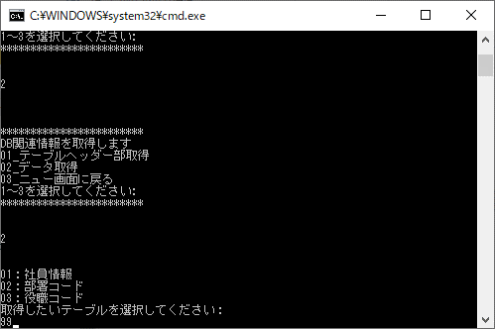

01～03以外の数値



・異常終了すること
・”TBL呼び出しに失敗しました”とメニュー画面に表示されること
・メニュー画面に処理に失敗しましたと表示されること

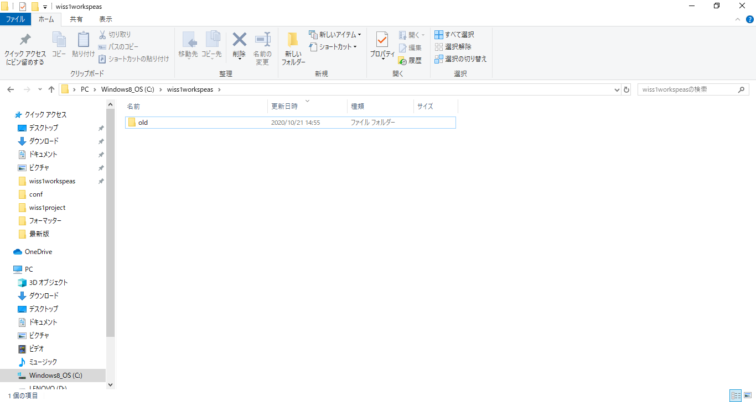

CSVファイル出力されていない
ため検証結果「OK」

005
【項番005:確認内容】
 | ・異常終了すること
 | ・”TBL呼び出しに失敗しました”とメニュー画面に表示されること
 | ・メニュー画面に処理に失敗しましたと表示されること

02_DB関連

02_データ取得

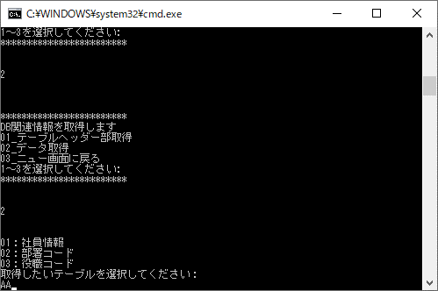

文字列

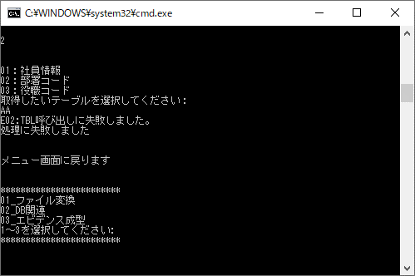

・異常終了すること
・”TBL呼び出しに失敗しました”とメニュー画面に表示されること
・メニュー画面に処理に失敗しましたと表示されること

CSVファイル出力されていない
ため検証結果「OK」

006
【項番006:確認内容】
 | ・異常終了すること
 | ・”TBL呼び出しに失敗しました”とメニュー画面に表示されること
 | ・メニュー画面に処理に失敗しましたと表示されること

02_DB関連

02_データ取得

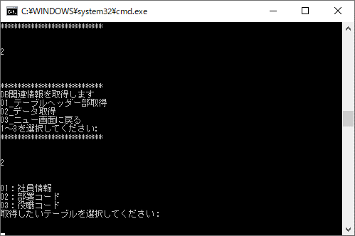

空白、半角スペースだと改行されるだけで実行できないため実施不可

007
【項番007:確認内容】
 | ・異常終了すること
 | ・”TBLデータ取得に失敗しました。”とメニュー画面に表示されること
 | ・メニュー画面に”処理に失敗しました”と表示されること

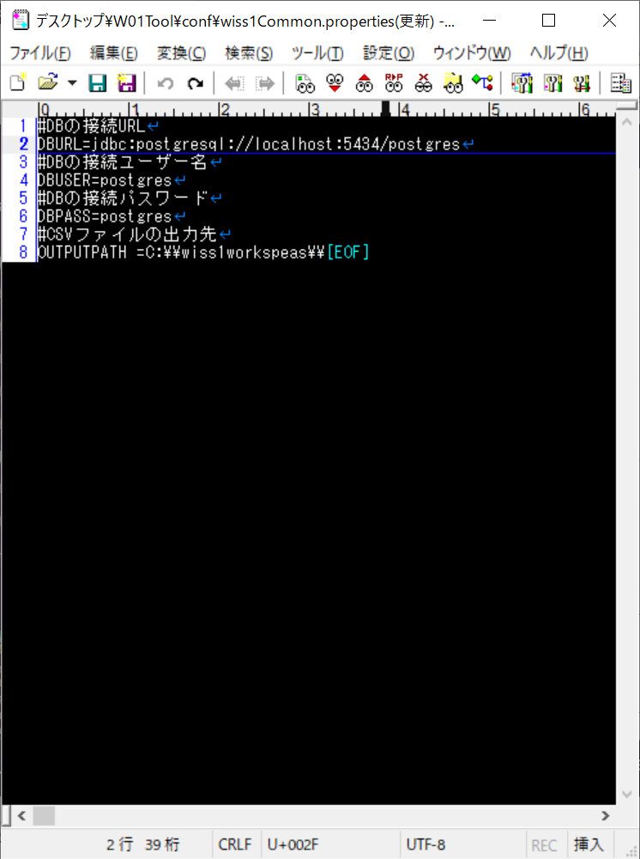

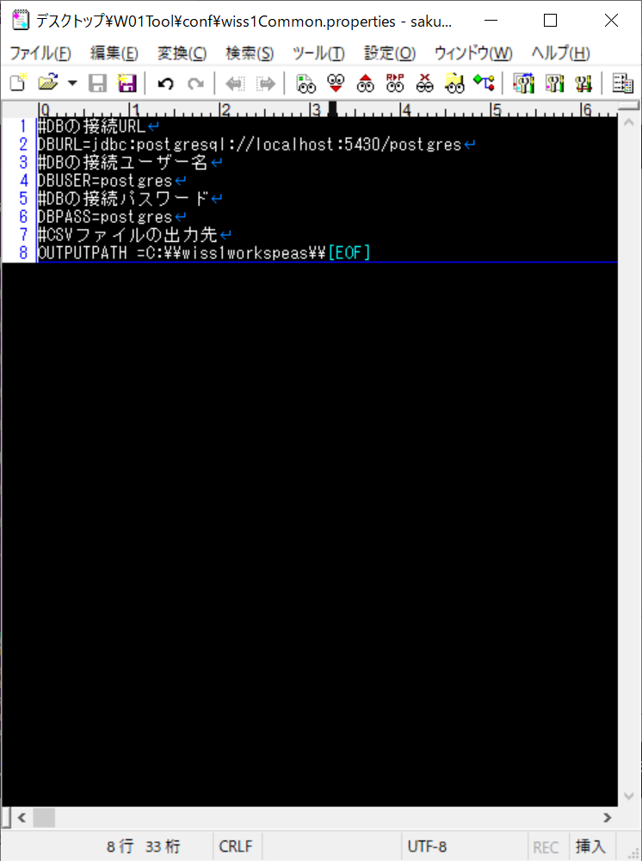

postgrsのポート番号を「5030」に設定

02_DB関連

02_データ取得

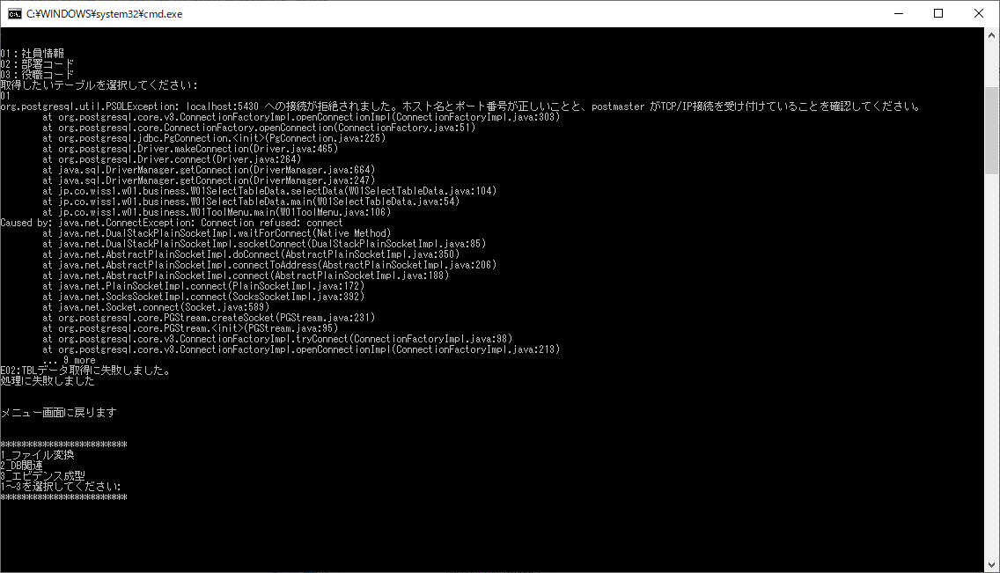

01_社員情報

・異常終了すること
・”TBLデータ取得に失敗しました。”とメニュー画面に表示されること
・メニュー画面に”処理に失敗しました”と表示されること

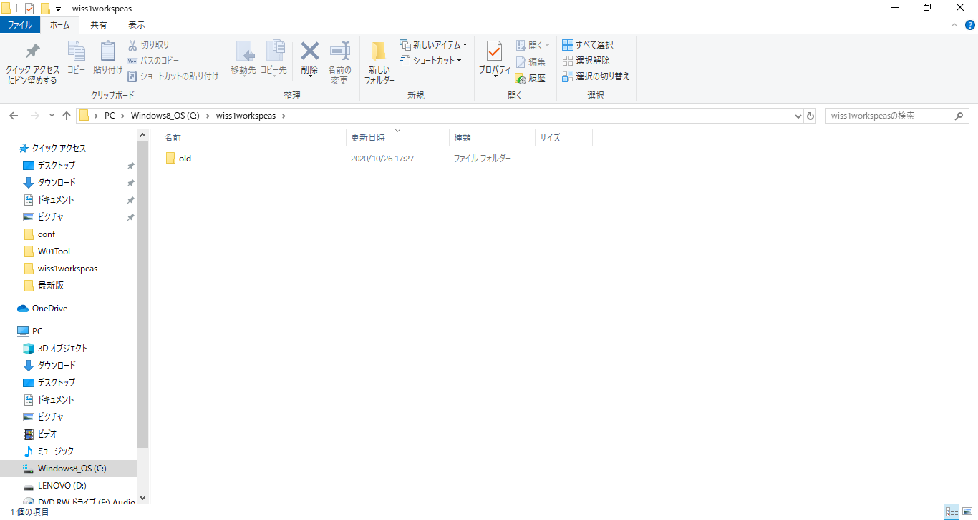

ファイルが出力されないことを確認

検証OK

008
【項番008:確認内容】
 | ・異常終了すること
 | ・”TBL接続は異常終了しました。”とメニュー画面に表示されること
 | ・メニュー画面にTBLデータ取得に失敗しましたと表示されること

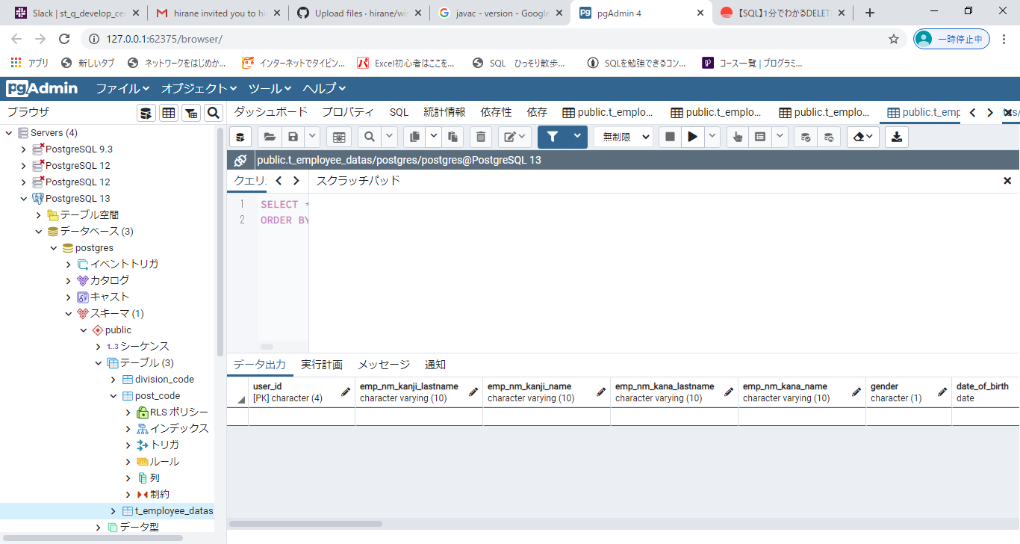

【社員情報テーブル】
データを削除

02_DB関連

02_データ取得



01_社員情報



・正常に終了している
・メニュー画面に"処理が正常に終了しました"と表示されている

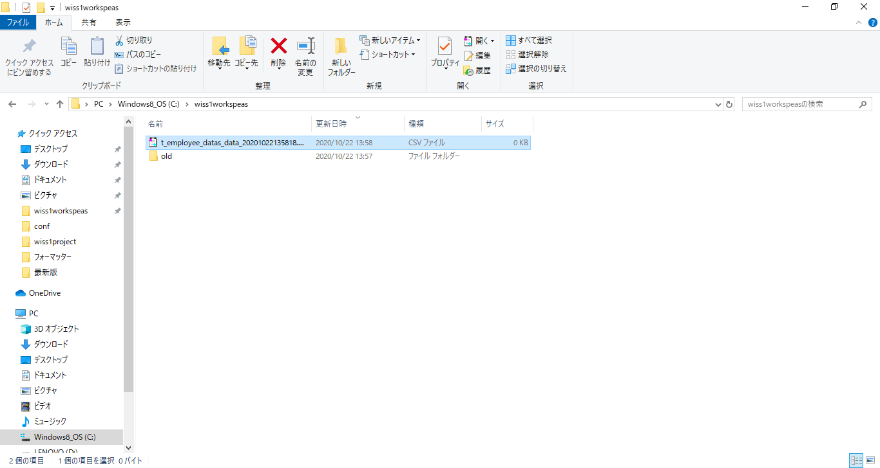

0件ファイルが出力されている

データが無い場合は、異常終了させCSVファイルは出力させない仕様なので検証NG

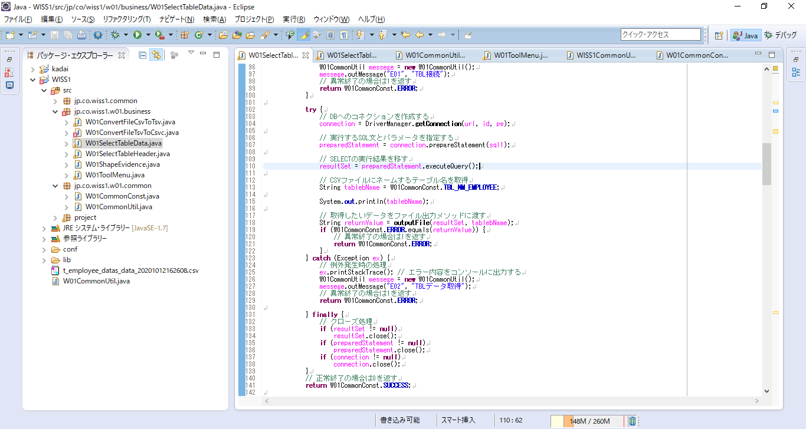

データが無い場合を判定する条件分岐の追加が必要

⇒008
【項番008:確認内容】
 | ・異常終了すること
 | ・”TBLデータが存在しません”とメニュー画面に表示されること
 | ・メニュー画面にTBLデータ取得に失敗しましたと表示されること

データが無い場合を判定する条件分岐の追加が必要

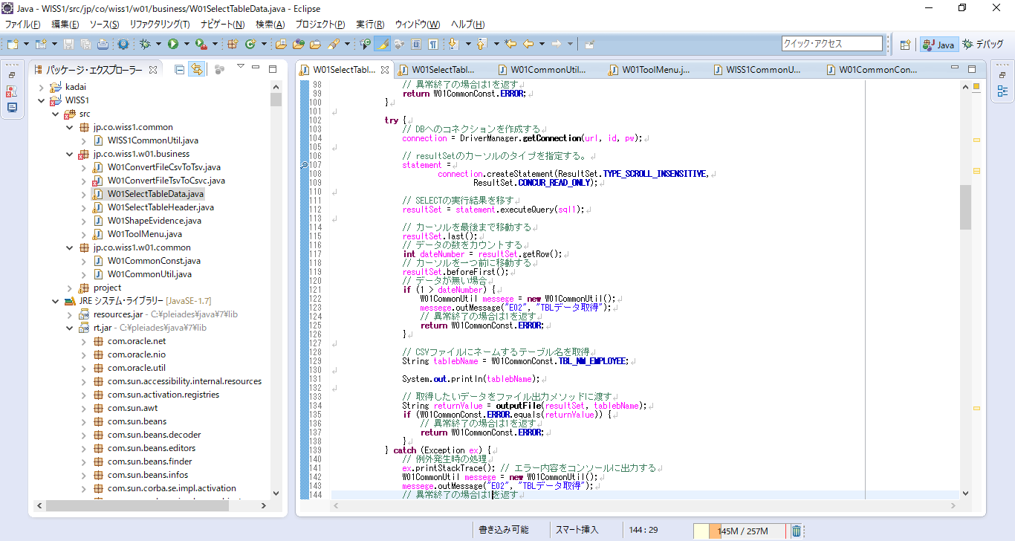

resultSetの中の件数を確認して１件以下ならエラーにする処理を追加

【社員情報テーブル】
データを削除

02_DB関連

02_データ取得

01_社員情報



・異常終了すること
・”TBLデータが存在しません”とメニュー画面に表示されること
・メニュー画面にTBLデータ取得に失敗しましたと表示されること

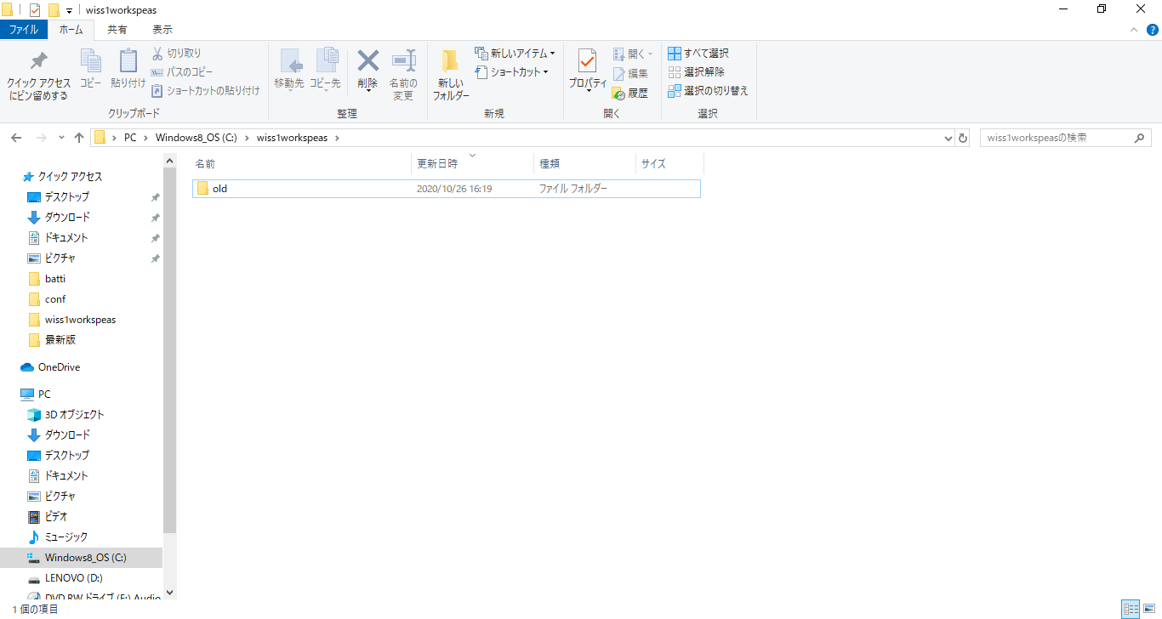

ファイルが出力されないことを確認

検証OK

009
【項番009:確認内容】
 | ・異常終了すること
 | ・”TBLデータ取得に失敗しました。”とメニュー画面に表示されること
 | ・メニュー画面に”処理に失敗しました”と表示されること

postgrsのポート番号を「5030」に設定

02_DB関連

02_データ取得

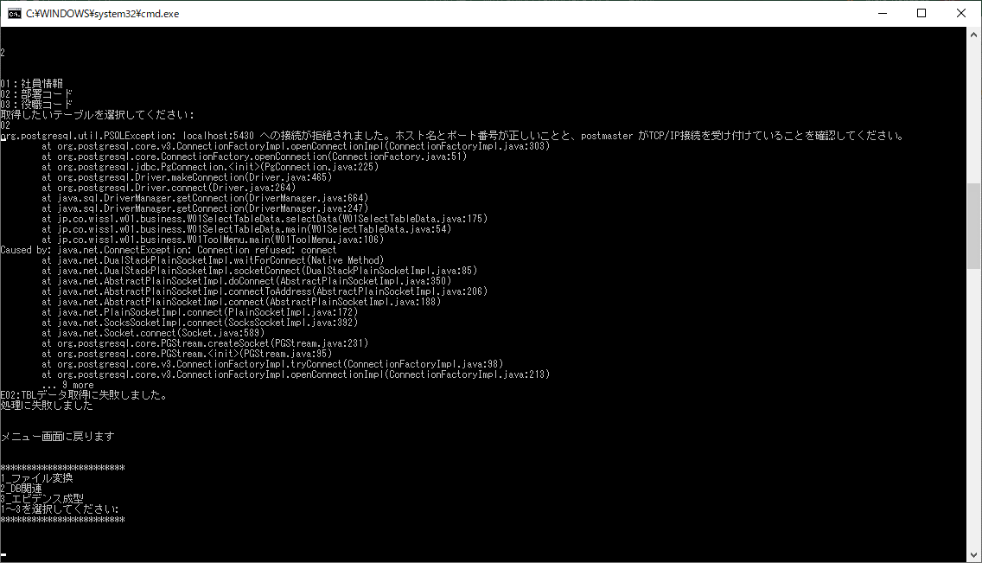

02_部署コード

・異常終了すること
・”TBLデータ取得に失敗しました。”とメニュー画面に表示されること
・メニュー画面に”処理に失敗しました”と表示されること

ファイルが出力されないことを確認

検証OK

010
【項番010:確認内容】
 | ・異常終了すること
 | ・”TBL接続は異常終了しました。”とメニュー画面に表示されること
 | ・メニュー画面にTBLデータ取得に失敗しましたと表示されること

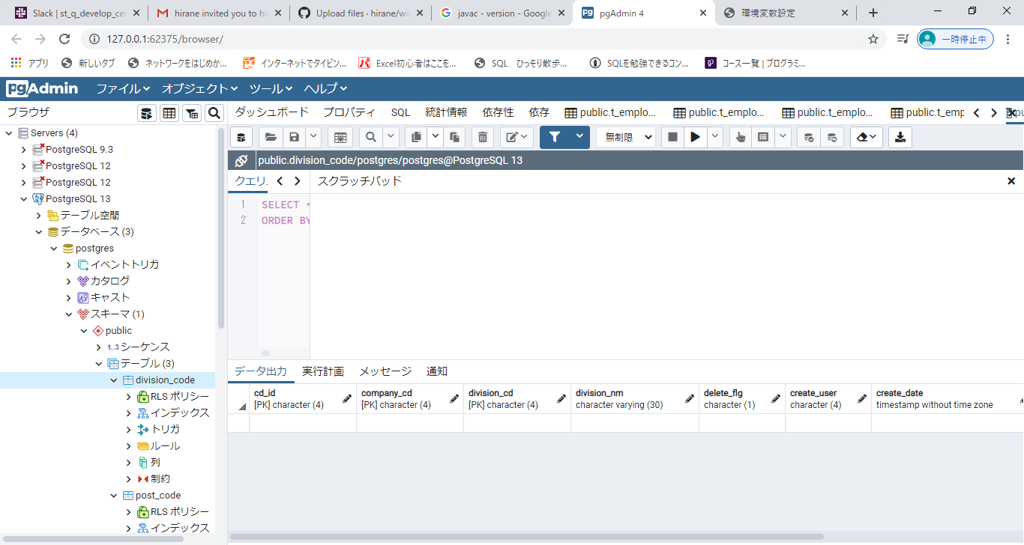

【部署コードテーブル】
データを削除

02_DB関連

02_データ取得



02_部署コード

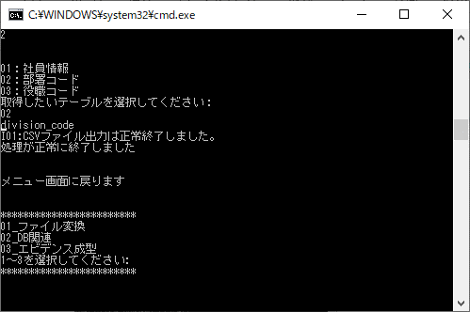

・正常に終了している
・メニュー画面に"処理が正常に終了しました"と表示されている



0件ファイルが出力されている

データが無い場合は、異常終了させCSVファイルは出力させない仕様なので検証NG

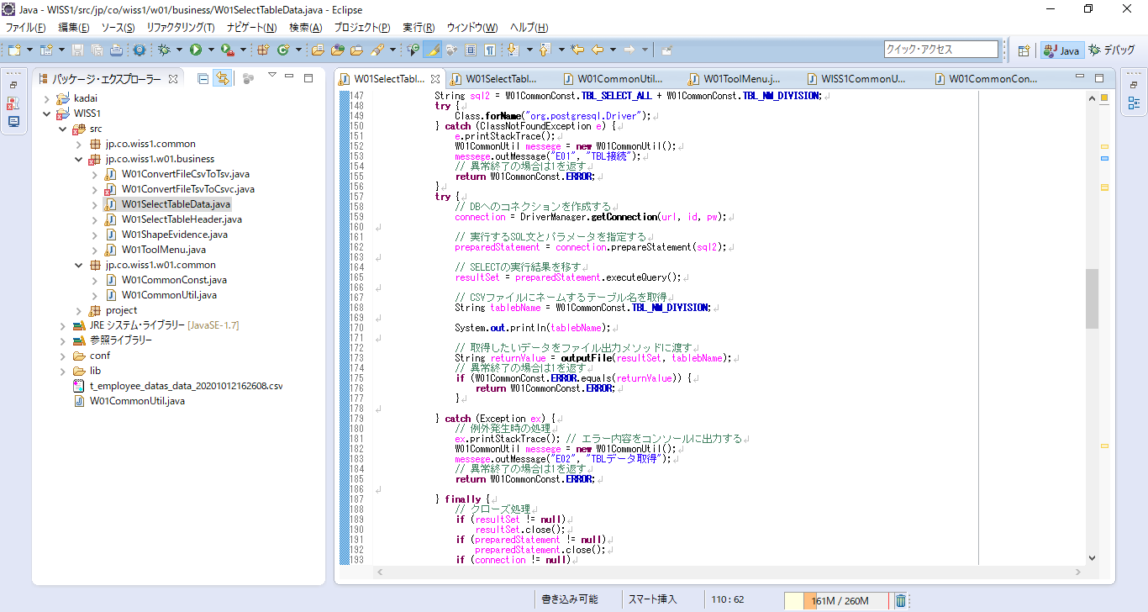

データが無い場合を判定する条件分岐の追加が必要

⇒010
【項番010:確認内容】
 | ・異常終了すること
 | ・”TBLデータが存在しません”とメニュー画面に表示されること
 | ・メニュー画面にTBLデータ取得に失敗しましたと表示されること

データが無い場合を判定する条件分岐の追加が必要

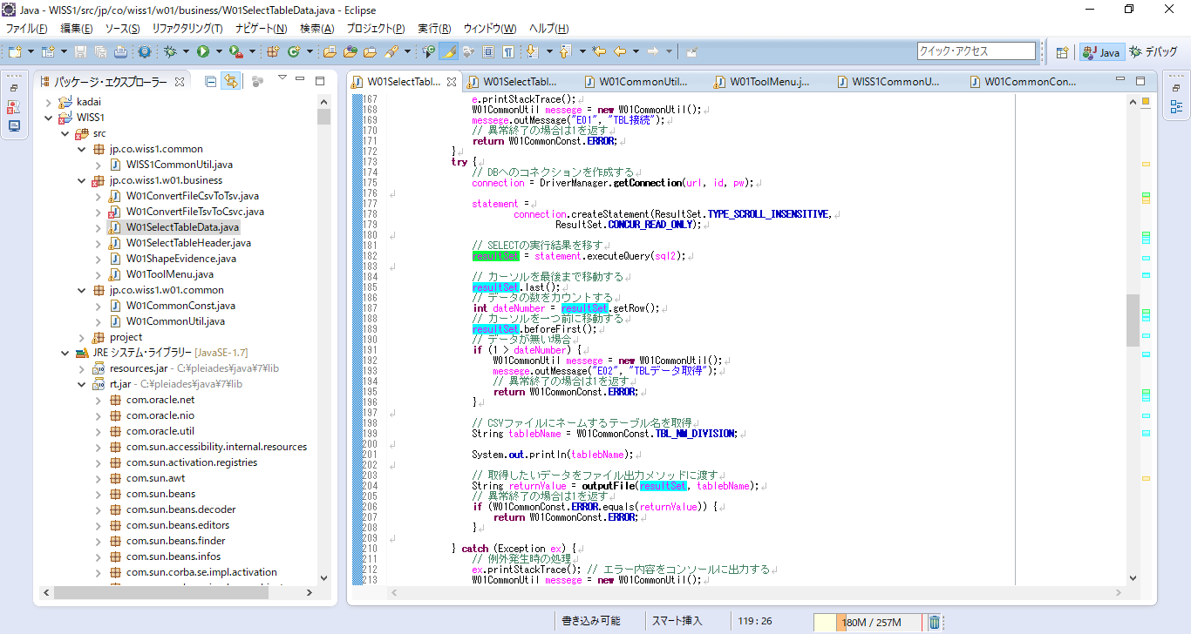

resultSetの中の件数を確認して１件以下ならエラーにする処理を追加

【部署コードテーブル】
データを削除

02_DB関連

02_データ取得

02_部署コード



・異常終了すること
・”TBLデータが存在しません”とメニュー画面に表示されること
・メニュー画面にTBLデータ取得に失敗しましたと表示されること

ファイルが出力されないことを確認

検証OK

011
【項番011:確認内容】
 | ・異常終了すること
 | ・”TBLデータ取得に失敗しました。”とメニュー画面に表示されること
 | ・メニュー画面に”処理に失敗しました”と表示されること

postgrsのポート番号を「5030」に設定

02_DB関連

02_データ取得

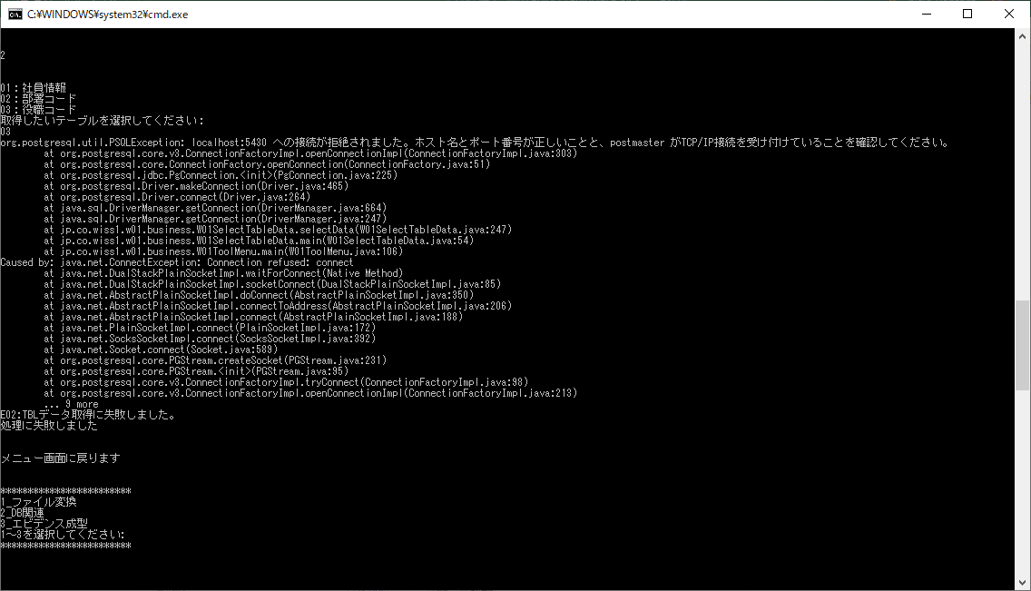

02_部署コード

・異常終了すること
・”TBLデータ取得に失敗しました。”とメニュー画面に表示されること
・メニュー画面に”処理に失敗しました”と表示されること

ファイルが出力されないことを確認

検証OK

012
【項番012:確認内容】
 | ・異常終了すること
 | ・”TBL接続は異常終了しました。”とメニュー画面に表示されること
 | ・メニュー画面にTBLデータ取得に失敗しましたと表示されること

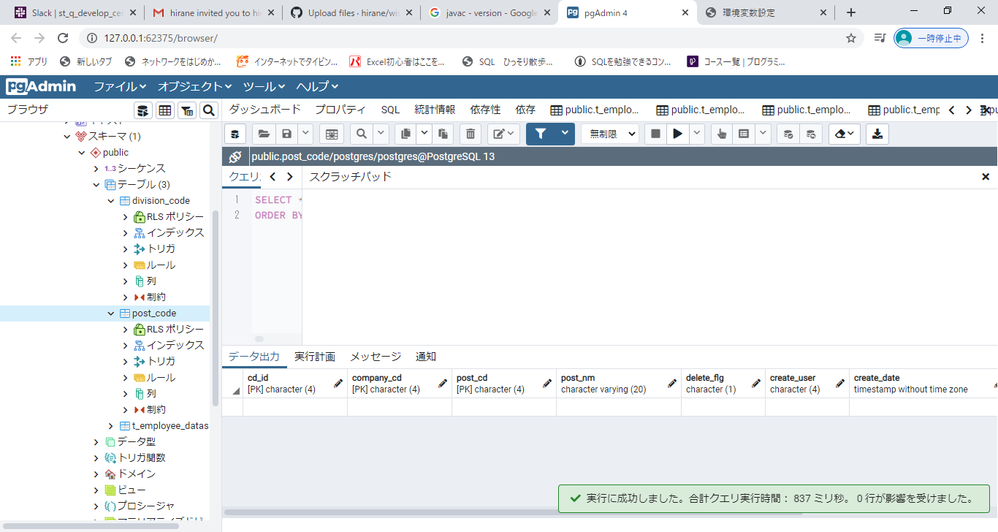

【役職コードテーブル】
データを削除

02_DB関連

02_データ取得



03_役職コード



・正常に終了している
・メニュー画面に"処理が正常に終了しました"と表示されている

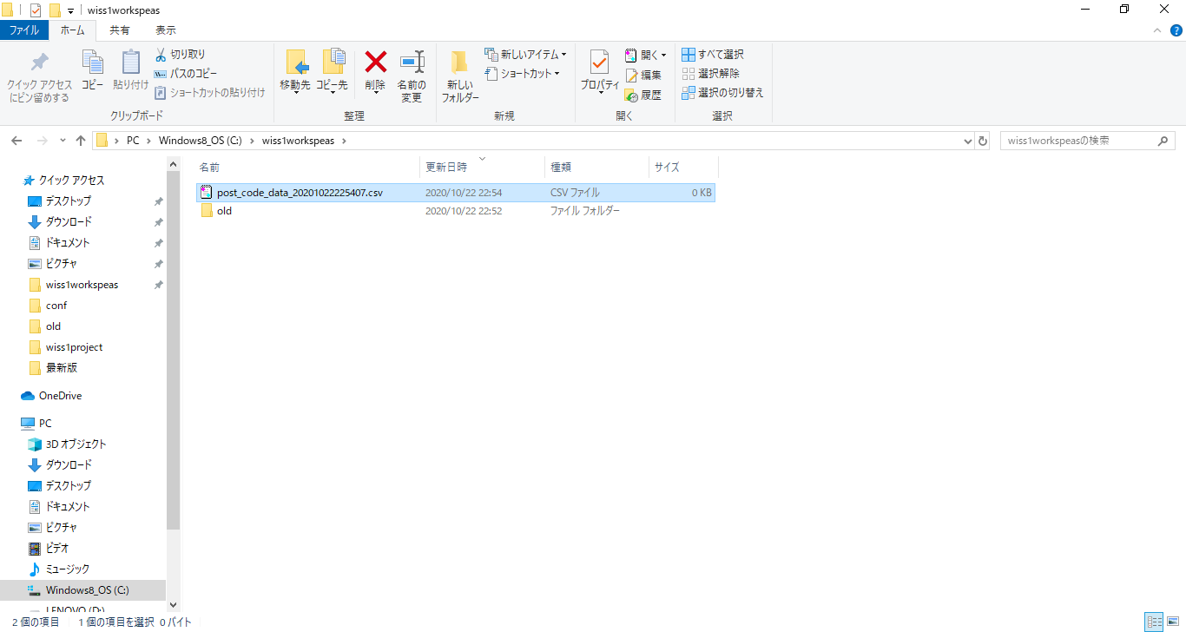

0件ファイルが出力されている

データが無い場合は、異常終了させCSVファイルは出力させない仕様なので検証NG

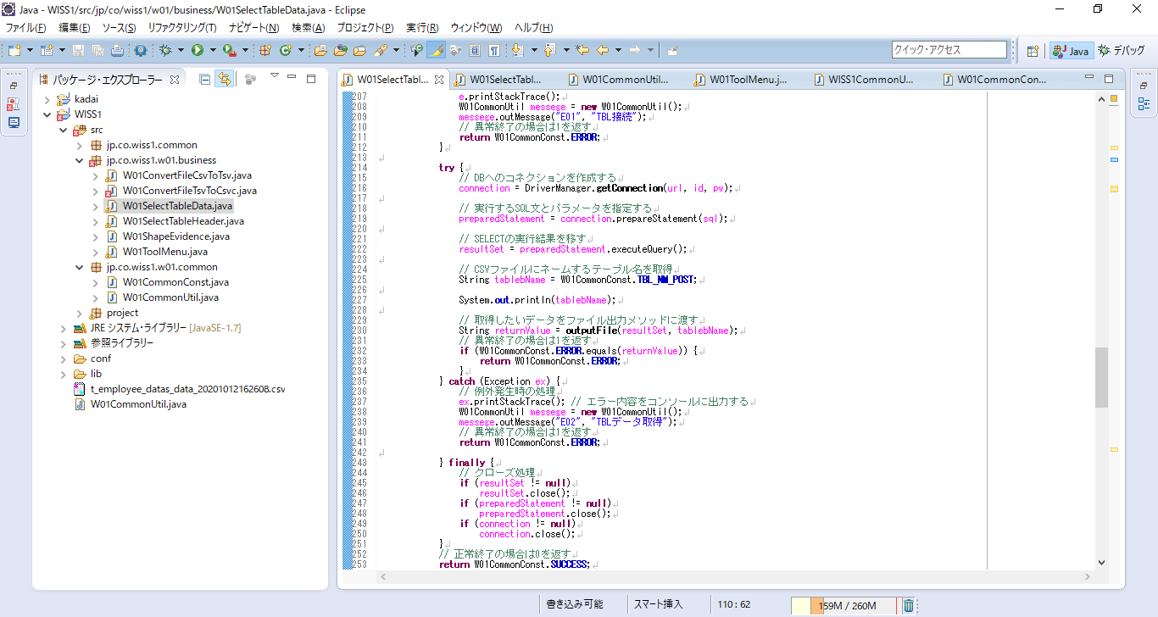

データが無い場合を判定する条件分岐の追加が必要

⇒012
【項番012:確認内容】
 | ・異常終了すること
 | ・”TBLデータが存在しません”とメニュー画面に表示されること
 | ・メニュー画面にTBLデータ取得に失敗しましたと表示されること

データが無い場合を判定する条件分岐の追加が必要



resultSetの中の件数を確認して１件以下ならエラーにする処理を追加

【役職コードテーブル】
データを削除

02_DB関連

02_データ取得

03_役職コード

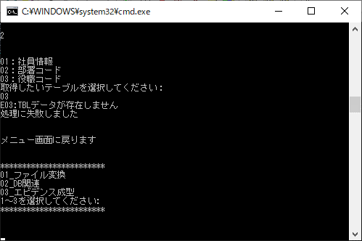

・異常終了すること
・”TBLデータが存在しません”とメニュー画面に表示されること
・メニュー画面にTBLデータ取得に失敗しましたと表示されること

ファイルが出力されないことを確認

検証OK

013
【項番013:確認内容】
 | ・異常終了すること
 | ・”CSVファイル出力は異常終了しました。”とメニュー画面に表示されること
 | ・メニュー画面にCSVファイル出力は異常終了しましたと表示されること

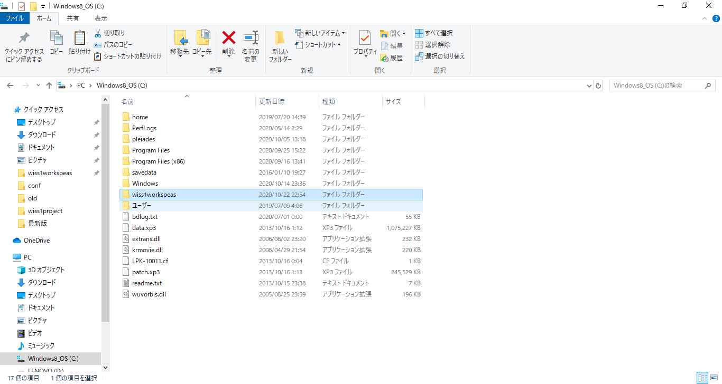

CSVファイル出力されるディレクトリ

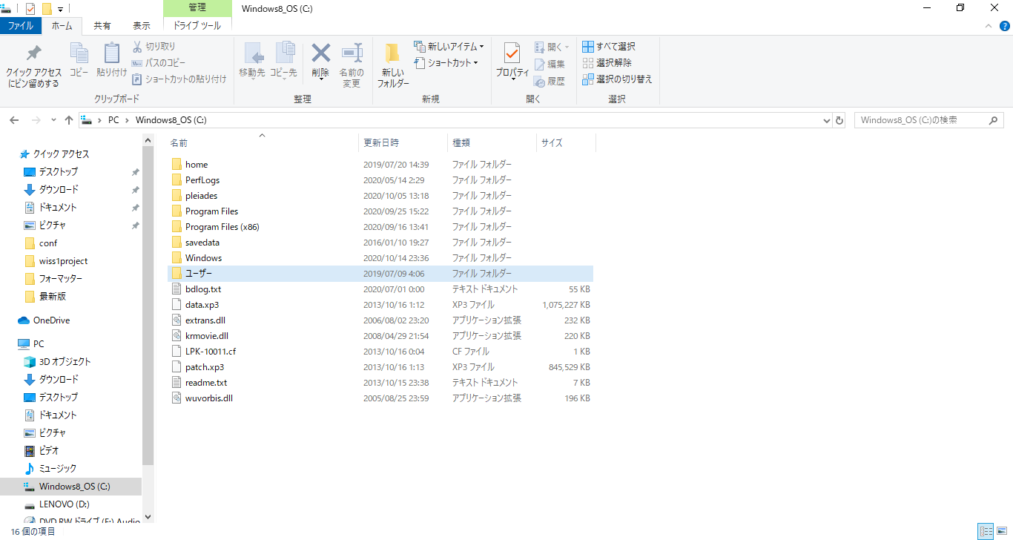

ディレクトリの削除

02_DB関連

02_データ取得



01_社員情報

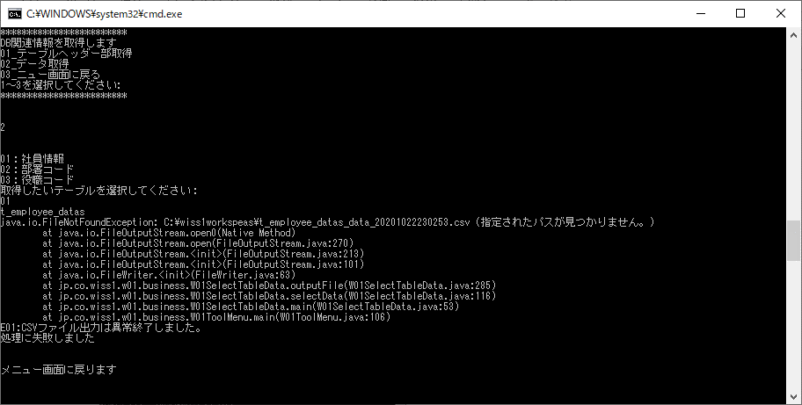

・異常終了すること
・”CSVファイル出力は異常終了しました。”とメニュー画面に表示されること
・メニュー画面にCSVファイル出力は異常終了しましたと表示されること

014
【項番014:確認内容】
 | ・異常終了すること
 | ・”CSVファイル出力に失敗しました。”とメニュー画面に表示されること
 | ・メニュー画面にCSVファイル出力に失敗しましたと表示されること

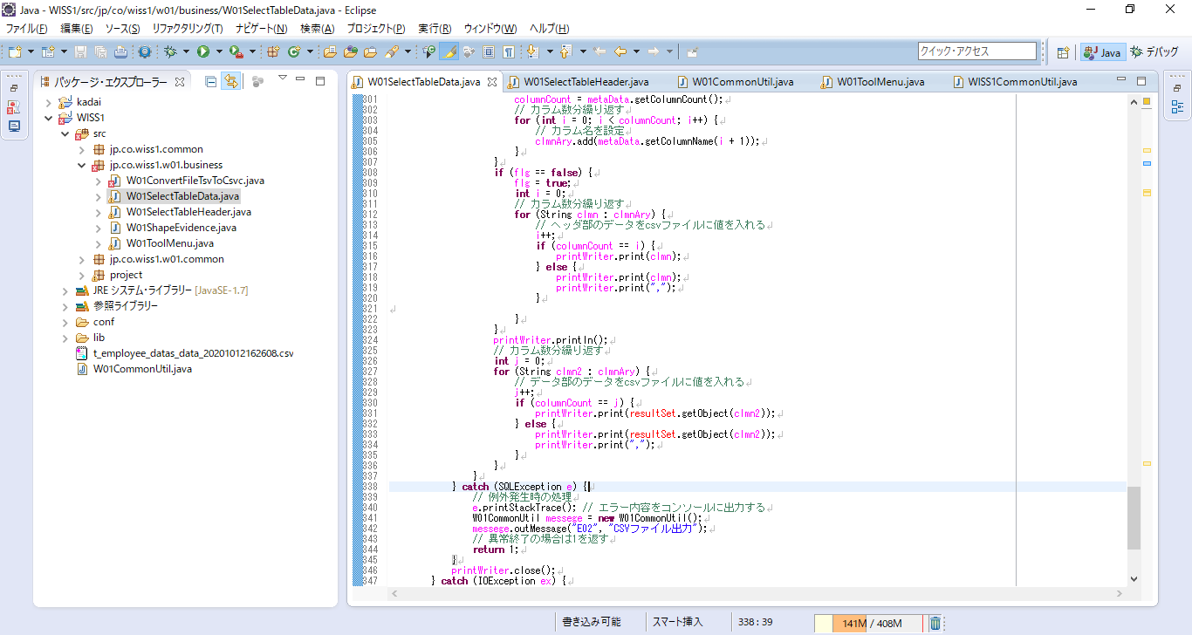

デバックにて手パッチを加える必要があるため実施不可

